복사붙여넣기
복사하고 붙여넣기

 | <판매이력>
 | 판매일자 | 상품유형 | 상품 | 판매수량(a) | 단가(b) | 판매금액(a*b)
 | 2022-03-28 | 필기구 | 모나미 볼펜 | 70 | 1,000 | 70,000
 | 2022-03-28 | 기타 | 수정테이프 | 86 | 3,000 | 258,000
 | 2022-03-28 | 기타 | 클립 | 42 | 800 | 33,600

 | Ctrl+V로 붙여넣기
 | 판매일자 | 상품유형 | 상품 | 판매수량(a) | 단가(b) | 판매금액(a*b)
 | 2022-03-28 | 필기구 | 모나미 볼펜 | 70 | 1,000 | 70,000
 | 2022-03-28 | 기타 | 수정테이프 | 86 | 3,000 | 258,000
 | 2022-03-28 | 기타 | 클립 | 42 | 800 | 33,600

 | 값 붙여넣기
 | 판매일자 | 상품유형 | 상품 | 판매수량(a) | 단가(b) | 판매금액(a*b)
 | 44648 | 필기구 | 모나미 볼펜 | 70 | 1000 | 70000 | <= 값만 붙여넣어짐
 | 44648 | 기타 | 수정테이프 | 86 | 3000 | 258000
 | 44648 | 기타 | 클립 | 42 | 800 | 33600

 | 수식 붙여넣기
 | 판매일자 | 상품유형 | 상품 | 판매수량(a) | 단가(b) | 판매금액(a*b)
 | 44648 | 필기구 | 모나미 볼펜 | 70 | 1000 | 70000 | <= 수식이 붙여넣어짐
 | 44648 | 기타 | 수정테이프 | 86 | 3000 | 258000
 | 44648 | 기타 | 클립 | 42 | 800 | 33600

 | 행/열 바꾸어 붙여넣기
 | 판매일자 | 2022-03-28 | 2022-03-28 | 2022-03-28
 | 상품유형 | 필기구 | 기타 | 기타
 | 상품 | 모나미 볼펜 | 수정테이프 | 클립
 | 판매수량(a) | 70 | 86 | 42
 | 단가(b) | 1,000 | 3,000 | 800
 | 판매금액(a*b) | 70,000 | 258,000 | 33,600

 | 서식 붙여넣기

 | 연결하여 붙여넣기
 | 판매일자 | 상품유형 | 상품 | 판매수량(a) | 단가(b) | 판매금액(a*b)
 | 2022-03-28 | 필기구 | 모나미 볼펜 | 1900-03-10 | 1902-09-26 | 2091-08-25
 | 2022-03-28 | 기타 | 수정테이프 | 1900-03-26 | 1908-03-18 | 258000
 | 2022-03-28 | 기타 | 클립 | 1900-02-11 | 1902-03-10 | 1991-12-28

 | 수식 및 숫자서식 붙여넣기
 | 판매일자 | 상품유형 | 상품 | 판매수량(a) | 단가(b) | 판매금액(a*b)
 | 2022-03-28 | 필기구 | 모나미 볼펜 | 70 | 1,000 | 70,000 | <=수식과 숫자에 적용된 서식까지 같이 붙여넣어짐
 | 2022-03-28 | 기타 | 수정테이프 | 86 | 3,000 | 258,000
 | 2022-03-28 | 기타 | 클립 | 42 | 800 | 33,600

 | 테두리 없이 붙여넣기
 | 판매일자 | 상품유형 | 상품 | 판매수량(a) | 단가(b) | 판매금액(a*b)
 | 2022-03-28 | 필기구 | 모나미 볼펜 | 70 | 1,000 | 70,000
 | 2022-03-28 | 기타 | 수정테이프 | 86 | 3,000 | 258,000
 | 2022-03-28 | 기타 | 클립 | 42 | 800 | 33,600

 | 그림으로 붙여넣기

 | 연결된 그림으로 붙여넣기

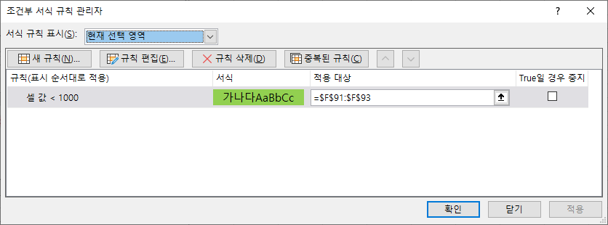
 | 유효성검사 붙여넣기

 |  |  | <= 유효성검사가 붙여넣어짐
 |  |  | <= 유효성검사가 붙여넣어짐
 |  |  | <= 유효성검사가 붙여넣어짐

 | 조건부 서식 - 1000보다 작은 경우 초록색 배경표시
 | 판매일자 | 상품유형 | 상품 | 판매수량(a) | 단가(b) | 판매금액(a*b)
 | 2022-03-28 | 필기구 | 모나미 볼펜 | 70 | 1,000 | 70,000
 | 2022-03-28 | 기타 | 수정테이프 | 86 | 4,000 | 344,000
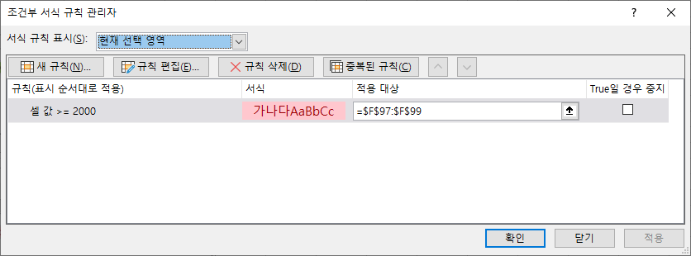
 | 2022-03-28 | 기타 | 클립 | 42 | 900 | 37,800

 | 조건부 서식 - 2000이상인 경우 붉은색 배경표시
 | 판매일자 | 상품유형 | 상품 | 판매수량(a) | 단가(b) | 판매금액(a*b)
 | 2022-03-28 | 필기구 | 모나미 볼펜 | 70 | 1,000 | 999,000
 | 2022-03-28 | 기타 | 수정테이프 | 86 | 3,000 | 258,000
 | 2022-03-28 | 기타 | 클립 | 42 | 800 | 33,600

 | '조건부 서식 모두 병합' 붙여넣기 후
 | 판매일자 | 상품유형 | 상품 | 판매수량(a) | 단가(b) | 판매금액(a*b)
 | 2022-03-28 | 필기구 | 모나미 볼펜 | 70 | 1,000 | 999,000
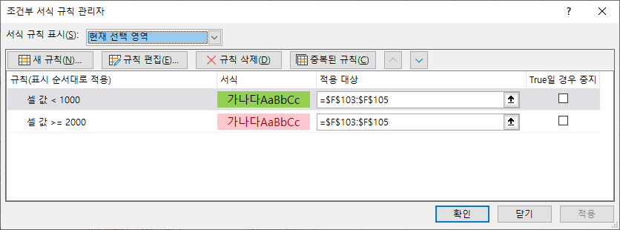
 | 2022-03-28 | 기타 | 수정테이프 | 86 | 4,000 | 258,000
 | 2022-03-28 | 기타 | 클립 | 42 | 900 | 33,600

 |  |  |  |  |  | 곱할값
 |  |  |  |  |  | 1.1
 | '연산 - 곱하기' 붙여넣기
 | 판매일자 | 상품유형 | 상품 | 판매수량(a) | 단가(b) | 판매금액(a*b)
 | 2022-03-28 | 필기구 | 모나미 볼펜 | 70 | 1100 | 77,000
 | 2022-03-28 | 기타 | 수정테이프 | 86 | 3300 | 283,800
 | 2022-03-28 | 기타 | 클립 | 42 | 880 | 36,960

